Cover
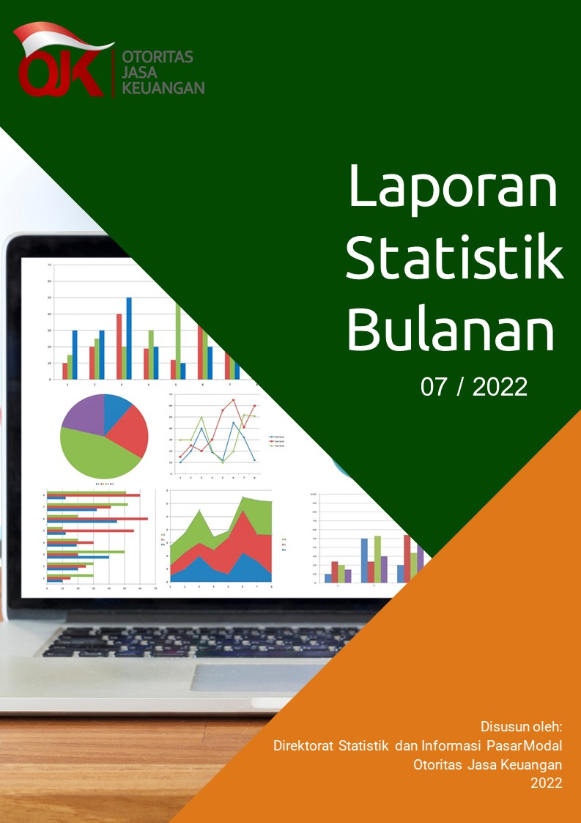

Disclaimer
STATISTIK PASAR MODAL BULAN JULI 2022

Disclaime
OJK dalam publikasi Statistik Bulanan Pasar Modal telah berupaya memastikan kualitas data. OJK tidak bertanggung jawab atas kerugian yang ditimbulkan dari penggunaan data pada publikasi ini.

 | Direktorat Statistik dan Informasi Pasar Modal

I. Diagram Venn
Hal-1 |  |  | Direktorat Statistik dan Informasi Pasar Modal | | Juli 2022

Diagram Venn SID per sistem
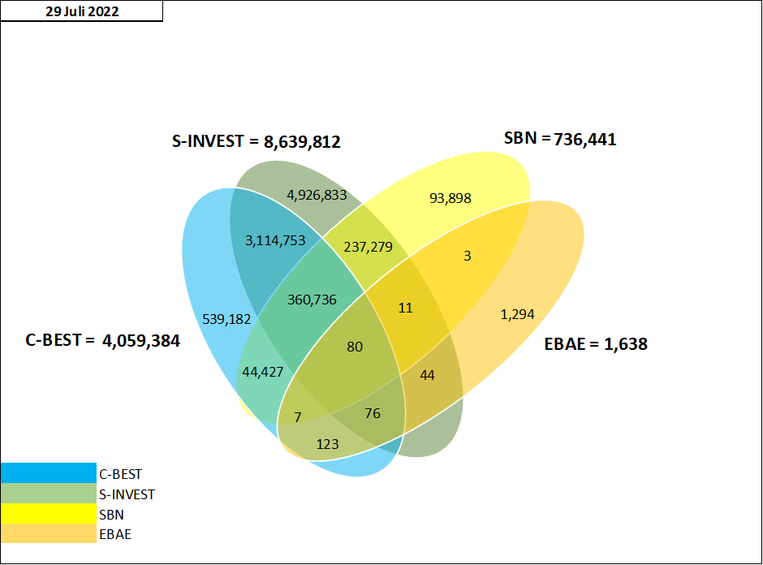

Tabel Crosslink (detail)*

 | SID per 29 Juli 2022
 | SID C-BEST ONLY | 539,182
 | SID SBN ONLY | 93,898
 | SID EBAE ONLY | 1,294
 | SID S-INVEST ONLY | 4,926,833
 | CROSSLINK SID C-BEST - S-INVEST | 3,114,753
 | CROSSLINK SID C-BEST - S-INVEST - EBAE | 76
 | CROSSLINK SID C-BEST - SBN | 44,427
 | CROSSLINK SID C-BEST - EBAE | 123
 | CROSSLINK SID C-BEST - S-INVEST - SBN | 360,736
 | CROSSLINK SID C-BEST - S-INVEST - SBN - EBAE | 80
 | CROSSLINK SID SBN - EBAE | 3
 | CROSSLINK SID S-INVEST - EBAE | 44
 | CROSSLINK SID S-INVEST - SBN | 237,279
 | CROSSLINK SID C-BEST - SBN - EBAE | 7
 | CROSSLINK SID S-INVEST - SBN - EBAE | 11
 | TOTAL | 9,318,746

 | SYSTEM_TYPE* | TOTAL SID
 | C-BEST | 4,059,384
 | S-INVEST | 8,639,812
 | SBN | 736,441
 | E-BAE | 1,638

